Hoja1
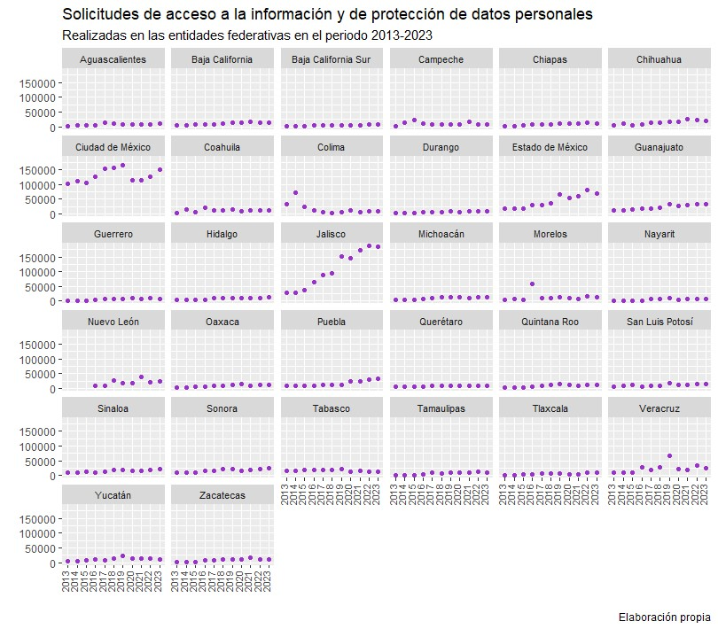
Número de Solicitudes de acceso a la información y de protección de datos personales realizadas en las entidades federativas
Se presenta un listado con el histórico de solicitudes de acceso a la información y de protección de datos personales presentadas en las entidades federativas, durante el periodo 2004 – 2023.

Entidad Federativa | 2004 | 2005 | 2006 | 2007 | 2008 | 2009 | 2010 | 2011 | 2012 | 2013 | 2014 | 2015 | 2016 | 2017 | 2018 | 2019 | 2020 | 2021 | 2022 | 2023
Aguascalientes | SD | SD | 12 | 1,769 | 2,590 | 3,097 | 3,806 | 4,176 | 3,270 | 2,994 | 4,355 | 4,515 | 5,251 | 14,100 | 10,489 | 8,266 | 8,091 | 8,735 | 9,043 | 10,577
Baja California | NA | NA | 563 | 901 | 2,031 | 4,293 | 1,452 | 4,063 | 4,502 | 5,929 | 6,160 | 7,923 | 7,809 | 9,219 | 11,213 | 13,466 | 12,729 | 15,338 | 15,251 | 14,848
Baja California Sur | NA | NA | NA | SD | 27 | 22 | 13 | 36 | 146 | 500 | 617 | 802 | 3,692 | 5,448 | 6,064 | 6,167 | 5,147 | 6,042 | 7,338 | 6,964
Campeche | NA | NA | NA | 1,031 | 1,314 | 1,216 | 1,589 | 1,699 | 1,892 | 3,029 | 14,162 | 24,036 | 11,586 | 6,331 | 8,734 | 8,056 | 7,485 | 17,156 | 8,961 | 8,089
Chiapas | NA | NA | NA | NA | 1,747 | 2,553 | 1,944 | 2,175 | 2,215 | 2,205 | 2,788 | 3,331 | 8,189 | 9,234 | 8,502 | 10,978 | 11,454 | 10,546 | 12,811 | 11,841
Chihuahua | NA | NA | NA | 3,796 | 4,469 | 3,919 | 4,391 | 5,299 | 9,504 | 5,176 | 9,648 | 5,309 | 8,788 | 14,104 | 14,745 | 17,032 | 16,019 | 25,121 | 21,768 | 20,374
Ciudad de México | NA | NA | 6,621 | 19,044 | 41,164 | 91,523 | 89,447 | 93,898 | 91,576 | 103,470 | 111,964 | 106,525 | 127,020 | 153,560 | 155,511 | 164,180 | 114,670 | 113,165 | 126,243 | 151,360
Coahuila de Zaragoza | 185 | 1,599 | 2,067 | 2,038 | 5,175 | 5,118 | 4,207 | 5,123 | 4,885 | 4,153 | 15,901 | 6,633 | 19,897 | 12,640 | 10,963 | 13,697 | 10,363 | 11,468 | 12,326 | 11,239
Colima | SD | SD | 9,160 | 9,055 | 18,780 | 18,970 | 28,763 | 27,096 | 18,483 | 32,157 | 72,884 | 22,755 | 11,947 | 4,909 | 4,144 | 5,605 | 12,474 | 4,984 | 7,666 | 7,855
Durango | 55 | 835 | 662 | 896 | 1,386 | 2,075 | 2,026 | 2,190 | 3,224 | 3,508 | 3,304 | 3,450 | 5,288 | 6,328 | 6,873 | 8,444 | 7,496 | 7,975 | 9,731 | 9,189
Estado de México | NA | 572 | 673 | 3,054 | 8,768 | 14,284 | 17,654 | 19,345 | 15,268 | 19,292 | 17,450 | 17,134 | 28,819 | 30,947 | 35,589 | 67,118 | 52,662 | 59,377 | 81,740 | 68,093
Guanajuato | SD | SD | 5,014 | 7,716 | 8,277 | 10,564 | 6,435 | 6,787 | 8,090 | 10,830 | 12,348 | 13,645 | 17,932 | 19,564 | 22,449 | 33,832 | 27,902 | 30,502 | 32,166 | 34,375
Guerrero | NA | NA | 2,814 | 4,236 | 1,118 | 3,453 | 2,406 | 2,341 | 3,061 | 1,844 | 2,714 | 2,689 | 4,345 | 7,547 | 7,264 | 8,822 | 9,393 | 7,349 | 9,133 | 8,664
Hidalgo | NA | NA | NA | NA | 888 | 3,145 | 2,587 | 2,708 | 3,420 | 2,925 | 3,185 | 3,045 | 5,681 | 9,902 | 10,022 | 11,446 | 10,458 | 10,344 | 10,222 | 12,971
Jalisco | SD | SD | 3,752 | 6,478 | 12,437 | 13,583 | 21,050 | 39,111 | 18,861 | 27,867 | 29,612 | 37,512 | 64,045 | 89,115 | 94,689 | 150,223 | 146,299 | 173,474 | 187,356 | 185,367
Michoacán de Ocampo | SD | SD | 1,063 | 1,589 | 1,021 | 1,805 | 1,918 | 2,455 | 3,259 | 4,113 | 4,886 | 4,997 | 7,278 | 10,259 | 12,012 | 12,182 | 13,513 | 9,590 | 12,957 | 13,133
Morelos | SD | SD | 1,127 | 571 | 3,610 | 4,194 | 4,782 | 3,642 | 3,408 | 4,635 | 6,695 | 5,632 | 59,629 | 11,282 | 10,916 | 12,296 | 10,905 | 6,957 | 14,998 | 14,780
Nayarit | NA | SD | SD | 423 | 236 | 612 | 973 | 1,316 | 2,376 | 2,143 | 1,781 | 2,409 | 2,791 | 6,597 | 7,058 | 11,049 | 5,079 | 5,874 | 7,943 | 7,614
Nuevo León | SD | SD | SD | SD | SD | SD | SD | SD | SD | SD | SD | SD | 8,654 | 8,274 | 26,490 | 17,240 | 16,371 | 39,065 | 21,664 | 24,092
Oaxaca | NA | NA | NA | NA | 496 | 2,671 | 3,218 | 3,515 | 3,199 | 2,990 | 3,318 | 4,246 | 4,767 | 8,634 | 9,684 | 10,799 | 13,995 | 8,972 | 11,346 | 11,866
Puebla | NA | NA | 967 | 1,297 | 1,120 | 1,909 | 3,569 | 4,888 | 8,087 | 9,276 | 9,121 | 8,162 | 8,626 | 11,778 | 10,398 | 11,466 | 24,331 | 24,093 | 30,465 | 33,356
Querétaro | SD | SD | 2,051 | 10,930 | 11,450 | 2,128 | 3,866 | 3,321 | 3,407 | 5,173 | 4,560 | 5,286 | 4,287 | 7,560 | 7,471 | 8,680 | 8,335 | 9,013 | 9,961 | 9,707
Quintana Roo | NA | 501 | 1,232 | 1,270 | 1,374 | 3,730 | 2,887 | 2,953 | 3,014 | 2,890 | 3,043 | 2,614 | 5,135 | 9,097 | 12,950 | 14,272 | 12,952 | 9,903 | 11,788 | 11,321
San Luis Potosí | SD | SD | 34 | 148 | 3,023 | 8,024 | 9,508 | 6,575 | 12,361 | 4,615 | 7,250 | 11,618 | 6,632 | 7,253 | 7,321 | 16,378 | 10,716 | 13,104 | 15,121 | 13,403
Sinaloa | SD | SD | 2,420 | 3,147 | 2,598 | 6,439 | 5,806 | 7,095 | 11,050 | 9,490 | 10,566 | 12,299 | 10,978 | 12,951 | 18,141 | 18,301 | 16,669 | 16,506 | 20,309 | 21,257
Sonora | NA | NA | 2,407 | 3,657 | 3,930 | 4,046 | 3,142 | 4,082 | 7,545 | 8,791 | 8,592 | 8,454 | 17,236 | 17,032 | 22,368 | 20,496 | 15,633 | 17,930 | 22,829 | 23,500
Tabasco | NA | NA | NA | NA | 172 | 5,546 | 14,430 | 11,063 | 10,187 | 15,192 | 16,776 | 18,330 | 18,611 | 20,041 | 18,466 | 22,907 | 13,705 | 15,520 | 13,630 | 12,879
Tamaulipas | NA | SD | SD | SD | SD | SD | SD | SD | SD | 1,258 | 2,368 | 1,922 | 2,646 | 8,484 | 7,182 | 11,106 | 8,961 | 8,669 | 12,404 | 10,255
Tlaxcala | NA | NA | NA | NA | 463 | 648 | 672 | 8,684 | 1,710 | 1,586 | 1,938 | 2,394 | 3,361 | 6,116 | 6,942 | 7,423 | 2,823 | 5,080 | 9,919 | 9,774
Veracruz de Ignacio de la Llave | NA | SD | SD | 478 | 2,062 | 4,638 | 3,028 | 7,606 | 8,211 | 8,952 | 9,401 | 8,810 | 26,821 | 17,826 | 26,424 | 66,803 | 21,636 | 20,042 | 32,667 | 25,169
Yucatán | NA | SD | 1,371 | 3,160 | 4,124 | 3,826 | 2,723 | 3,274 | 2,857 | 3,963 | 5,804 | 8,227 | 11,232 | 7,779 | 13,377 | 24,468 | 15,521 | 14,090 | 14,866 | 12,457
Zacatecas | NA | SD | 1,185 | 772 | 686 | 3,369 | 5,039 | 2,535 | 2,569 | 2,267 | 3,131 | 2,538 | 7,125 | 7,761 | 11,477 | 10,350 | 10,039 | 17,910 | 11,655 | 10,511
Total: | 240 | 3,507 | 45,195 | 87,456 | 146,536 | 231,400 | 253,331 | 289,051 | 271,637 | 313,213 | 406,322 | 367,242 | 536,098 | 571,672 | 635,928 | 823,548 | 673,826 | 743,894 | 826,277 | 826,880

Fuente: La información correspondiente a los años 2004 – 2014 fue obtenida mediante la consulta directa de los informes anuales de los Organismos garantes de las entidades federativas o a través de solicitudes de acceso a información. A partir del 2008, una vez recopilada la información, fue enviada a los Organismos garantes locales a efecto de que revisaran y validaran las cifras. La información correspondiente a los años 2015 a 2021 fue consultada directamente a los Organismos garantes de las entidades federativas. La información a partir del año 2022 fue obtenida de la Plataforma Nacional de Transparencia (PNT). Sobre la ausencia de cifras en el estado de Nuevo León 2003 – 2015, en respuesta a la petición del INAI, el Organismo garante manifestó que no existía disposición legal que le facultara o conminara, para fungir como receptor, supervisor o intermediario, entre los particulares y los sujetos obligados, respecto al tratamiento de las diversas solicitudes de información que fueran presentadas. Las cifras del año 2016 corresponden al periodo del 5 de mayo al 31 de diciembre. Las cifras del estado de Tamaulipas 2013 – 2016 corresponden solo a los Poderes Ejecutivo, Legislativo, Judicial y al Organismo garante de la entidad.

